상품제안서
밸류엠 가정용 65W 3포트 GaN PPS 초고속 충전기(케이블 미포) | 상품코드: F24875

 |  |  |  |  |  |  | 02-412-0044 | www.easy1.co.kr
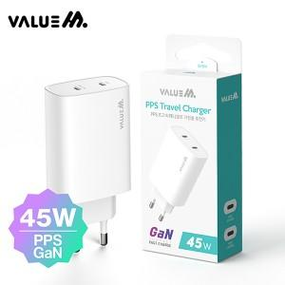

【상세/제작정보】 | 가정용충전기,C타입포트,3포트,동시충전,초고속충전,CtoC,초고속충전기,65W

【인쇄/포장옵션】 | 레이저 / 포장지포장

【공급단가】 | 수량 | 50~ | 100~ | 500~ | 1,000~ | 2,000~
*VAT별도 | 단가 | 14,750원 | 14,510원 | 14,160원 | 13,800원 | 13,570원

【상품 URL】 | https://dev.easy1.co.kr:443/src/goods_detail.php?gdno=24875

